Прайс Boldrex прочее
Наименование |  |  | Дистрибьютор |  |  |  |  |  | РРЦ для конечного потребителя
 |  | Вес, кг | 1-3 банки / 1 канистра |  | 4-30 банок / 2-4 канистры |  | 30 банки и более / 5 канистры и более
 |  |  | руб/кг | руб/шт. | руб/кг | руб/шт. | руб/кг | руб/шт. | руб/кг | руб/шт.
Смывка сверхбыстрая универсальная для удаления старой краски Boldrex MIRAGE (0,5кг) | 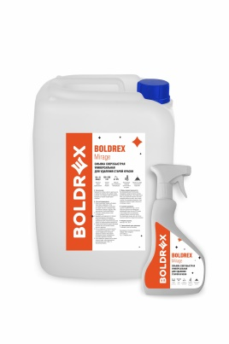 | 0.5 | 690.00 | 345.00 | 616.00 | 308.00 | 500.00 | 250.00 | 770.00 | 385.00
Смывка сверхбыстрая универсальная для удаления старой краски Boldrex MIRAGE (10кг) |  | 10.0 | 495.00 | 4950.00 | 440.00 | 4400.00 | 357.50 | 3575.00 | 550.00 | 5500.00
Смывка-гель сверхбыстрая универсальная для удаления старой краски Boldrex MIRAGE (1,6кг) |  | 1.6 | 675.00 | 1080.00 | 600.00 | 960.00 | 487.50 | 780.00 | 750.00 | 1200.00
Смывка для удаления автомобильной краски Boldrex MIRAGE AUTO (тригер 0,5кг) | 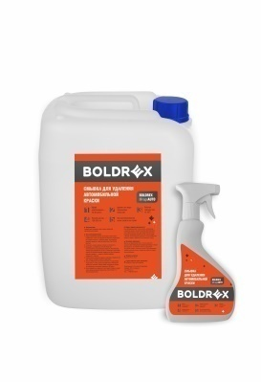 | 0.5 | 1170.00 | 585.00 | 1040.00 | 520.00 | 840.00 | 420.00 | 1300.00 | 650.00
Смывка для удаления автомобильной краски Boldrex MIRAGE AUTO (10кг) |  | 10.0 | 765.00 | 7650.00 | 680.00 | 6800.00 | 552.50 | 5525.00 | 850.00 | 8500.00
Консерватор металла (преобразователь ржавчины) Boldrex | 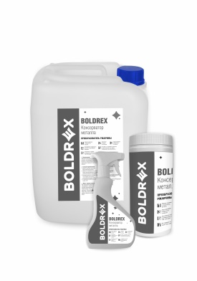 | 0.5 | 540.00 | 270.00 | 480.00 | 240.00 | 390.00 | 195.00 | 600.00 | 300.00
Консерватор металла (преобразователь ржавчины) Boldrex |  | 1.0 | 540.00 | 540.00 | 480.00 | 480.00 | 390.00 | 390.00 | 600.00 | 600.00
Консерватор металла (преобразователь ржавчины) Boldrex |  | 10.0 | 342.00 | 3420.00 | 304.00 | 3040.00 | 247.00 | 2470.00 | 380.00 | 3800.00
Компания ООО ТД "Пегас" приглашает к сотрудничеству партнёров в регионах России и странах СНГ. Мы гарантируем высокое качество продукта, техническую поддержку, раздаточно - рекламный материал.

Аэрозоли консерваторы
Наименование |  |  | Дистрибьютор |  |  |  |  |  | РРЦ для конечного потребителя
 |  | Вес, кг | 1-12 банок |  | 12-36 банок |  | 48 банок и более
 |  |  | руб/кг | руб/шт. | руб/кг | руб/шт. | руб/кг | руб/шт. | руб/кг | руб/шт.
Спрей преобразователь ржавчины (консерватор металла) Boldrex 520мл |  | 0.52 |  | 423.00 |  | 376.00 |  | 305.00 |  | 470.00
Консерватор сварочных швов Fonwelder (масляный) | 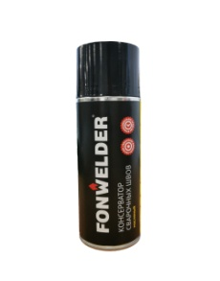 | 0.52 |  | 531.00 |  | 472.00 |  | 383.00 |  | 590.00
Спрей универсальный консерватор Boldrex (масляный) 520мл |  | 0.52 |  | 504.00 |  | 448.00 |  | 364.00 |  | 560.00
Компания ООО ТД "Пегас" приглашает к сотрудничеству партнёров в регионах России и странах СНГ. Мы гарантируем высокое качество продукта, техническую поддержку, раздаточно - рекламный материал.

Обезжириватель Boldrex
Наименование |  |  | Дистрибьютор |  |  |  |  |  | РРЦ для конечного потребителя
 |  | Вес, кг | 5 тригеров / 1 канистра |  | 5-10 тригеров / 2-4 канистры |  | 15 и более тригеров / 5 канистры и более
 |  |  | руб/кг | руб/шт. | руб/кг | руб/шт. | руб/кг | руб/шт. | руб/кг | руб/шт.
Обезжириватель нейтральный Boldrex (0,5кг) | 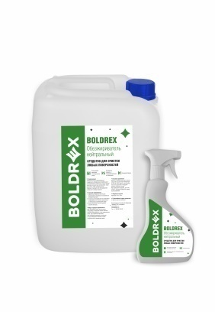 | 0.5 | 324.00 | 162.00 | 288.00 | 144.00 | 234.00 | 117.00 | 360.00 | 180.00
Обезжириватель нейтральный Boldrex (10кг) |  | 10 | 117.00 | 1,170.00 | 104.00 | 1,040.00 | 90.00 | 900.00 | 130.00 | 1,300.00
Обезжириватель нейтральный Boldrex (20 кг) |  | 20 | 108.00 | 2,160.00 | 96.00 | 1,920.00 | 85.00 | 1,700.00 | 120.00 | 2,400.00
Обезжириватель нейтральный Boldrex (30 кг) |  | 30 | 106.65 | 3,199.50 | 94.80 | 2,844.00 | 75.00 | 2,250.00 | 118.50 | 3,555.00
Компания ООО ТД "Пегас"приглашает к сотрудничеству партнёров в регионах России и странах СНГ. Мы гарантируем высокое качество продукта, техническую поддержку, раздаточно - рекламный материал.

